ส่วนที่1
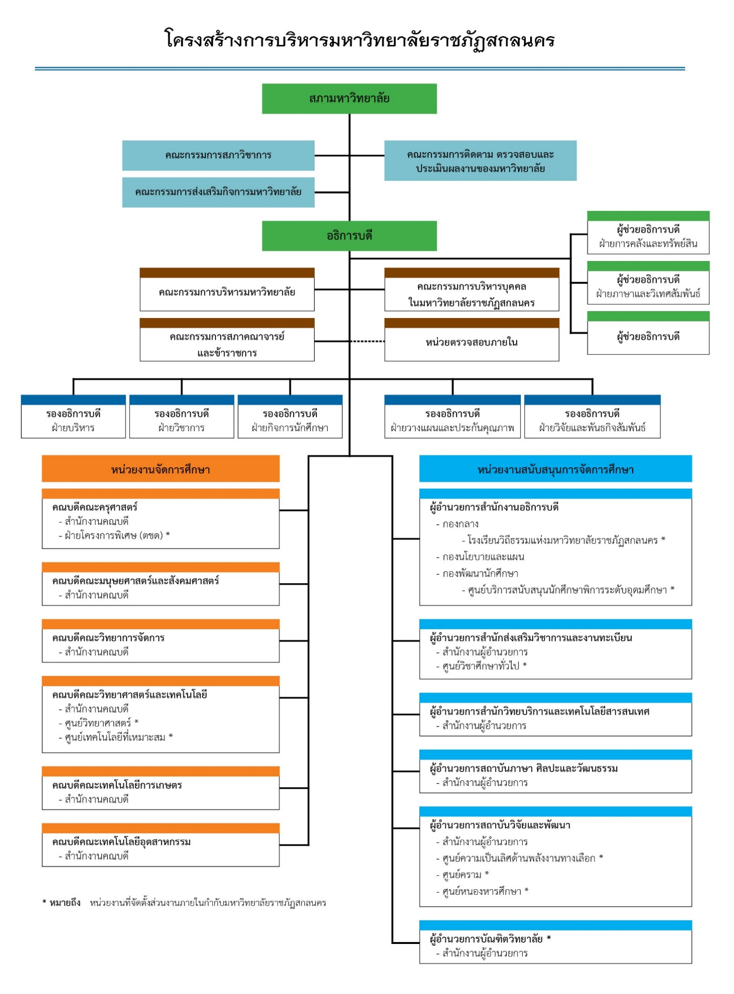
โครงการพลิกโฉมระบบการอุดมศึกษาของประเทศไทย (Reinventing University System)
คำชี้แจง : | แบบฟอร์มฉบับนี้ มี 3 ส่วน ดังนี้ ส่วนที่ 1: ข้อมูลพื้นฐาน ส่วนที่ 2: ข้อมูลการประเมินตนเอง ส่วนที่ 3: ประกอบด้วย (3.1) ข้อมูลแผนงาน/กิจกรรม/โครงการ ภาพรวม ปีงบประมาณ 2564 - 2570 และ (3.2) แผนงาน/โครงการ ปีงบประมาณ พ.ศ. 2564 - 2566 (แบบละเอียด)
ส่วนที่ 1 | ข้อมูลพื้นฐาน

1.ชื่อสถาบัน :
ภาษาไทย : |  | มหาวิทยาลัยราชภัฏสกลนคร
ภาษาอังกฤษ : |  | Sakon Nakhon Rajabhat University
2.ประเภทสถาบัน :
 | R สถาบันอุดมศึกษาในสังกัดของรัฐ โดยคาดว่า
 | ( P ) ยังคงสถานะเดิมภายใน 15 ปี (พ.ศ. 2563 - 2570)
 | ( ) อยู่ระหว่างศึกษาเตรียมการ จัดทำ และรับฟังความคิดเห็น หรือพิจารณา ร่าง พ.ร.บ.
 |  | สถาบันอุดมศึกษาในกำกับ โดยคาดว่าจะเปลี่ยนสถานะภายในปี พ.ศ. .... (โปรดระบุ)
 | ( ) อยู่ระหว่างพิจารณาการปรับเปลี่ยนในรูปแบบอื่น ๆ (โปรดระบุ)...............................................................
 | สถาบันอุดมศึกษาในกำกับของรัฐ
3. สถานที่หรือพื้นที่ตั้ง :
3.1 สถานที่/พื้นที่หลัก : |  | ตั้งอยู่เลขที่ 680 หมู่ที่ 11 ถนนนิตโย ตำบลธาตุเชิงชุม อำเภอเมือง จังหวัดสกลนคร 47000

3.2 วิทยาเขต : | -

4.วิสัยทัศน์ : | มหาวิทยาลัยราชภัฏสกลนครเป็นแหล่งสรรพวิชาบนพื้นฐานการบริหารจัดการตามหลักธรรมาภิบาล
คำอธิบายวิสัยทัศน์ หมายถึง ความหลากหลายของศาสตร์หรือองค์ความรู้ที่มหาวิทยาลัยราชภัฏสกลนครมีความพร้อมในการจัดการศึกษาและตอบสนองต่อความต้องการของชุมชนท้องถิ่น ระดับชาติ และระดับสากล
5.พันธกิจ : | 1. ผลิตบัณฑิตที่มีคุณภาพและคุณธรรม
 | 2. สร้างสรรค์งานวิจัยและนวัตกรรม เพื่อพัฒนาองค์ความรู้ และถ่ายทอดสู่การพัฒนาท้องถิ่น
 | 3. ทำนุบำรุงศิลปวัฒนธรรม อนุรักษ์ทรัพยากรธรรมชาติและสิ่งแวดล้อม
 | 4. พัฒนาเครือข่ายการเรียนรู้
 | 5. บริหารจัดการให้มีคุณภาพ

6.โครงสร้างองค์กร :
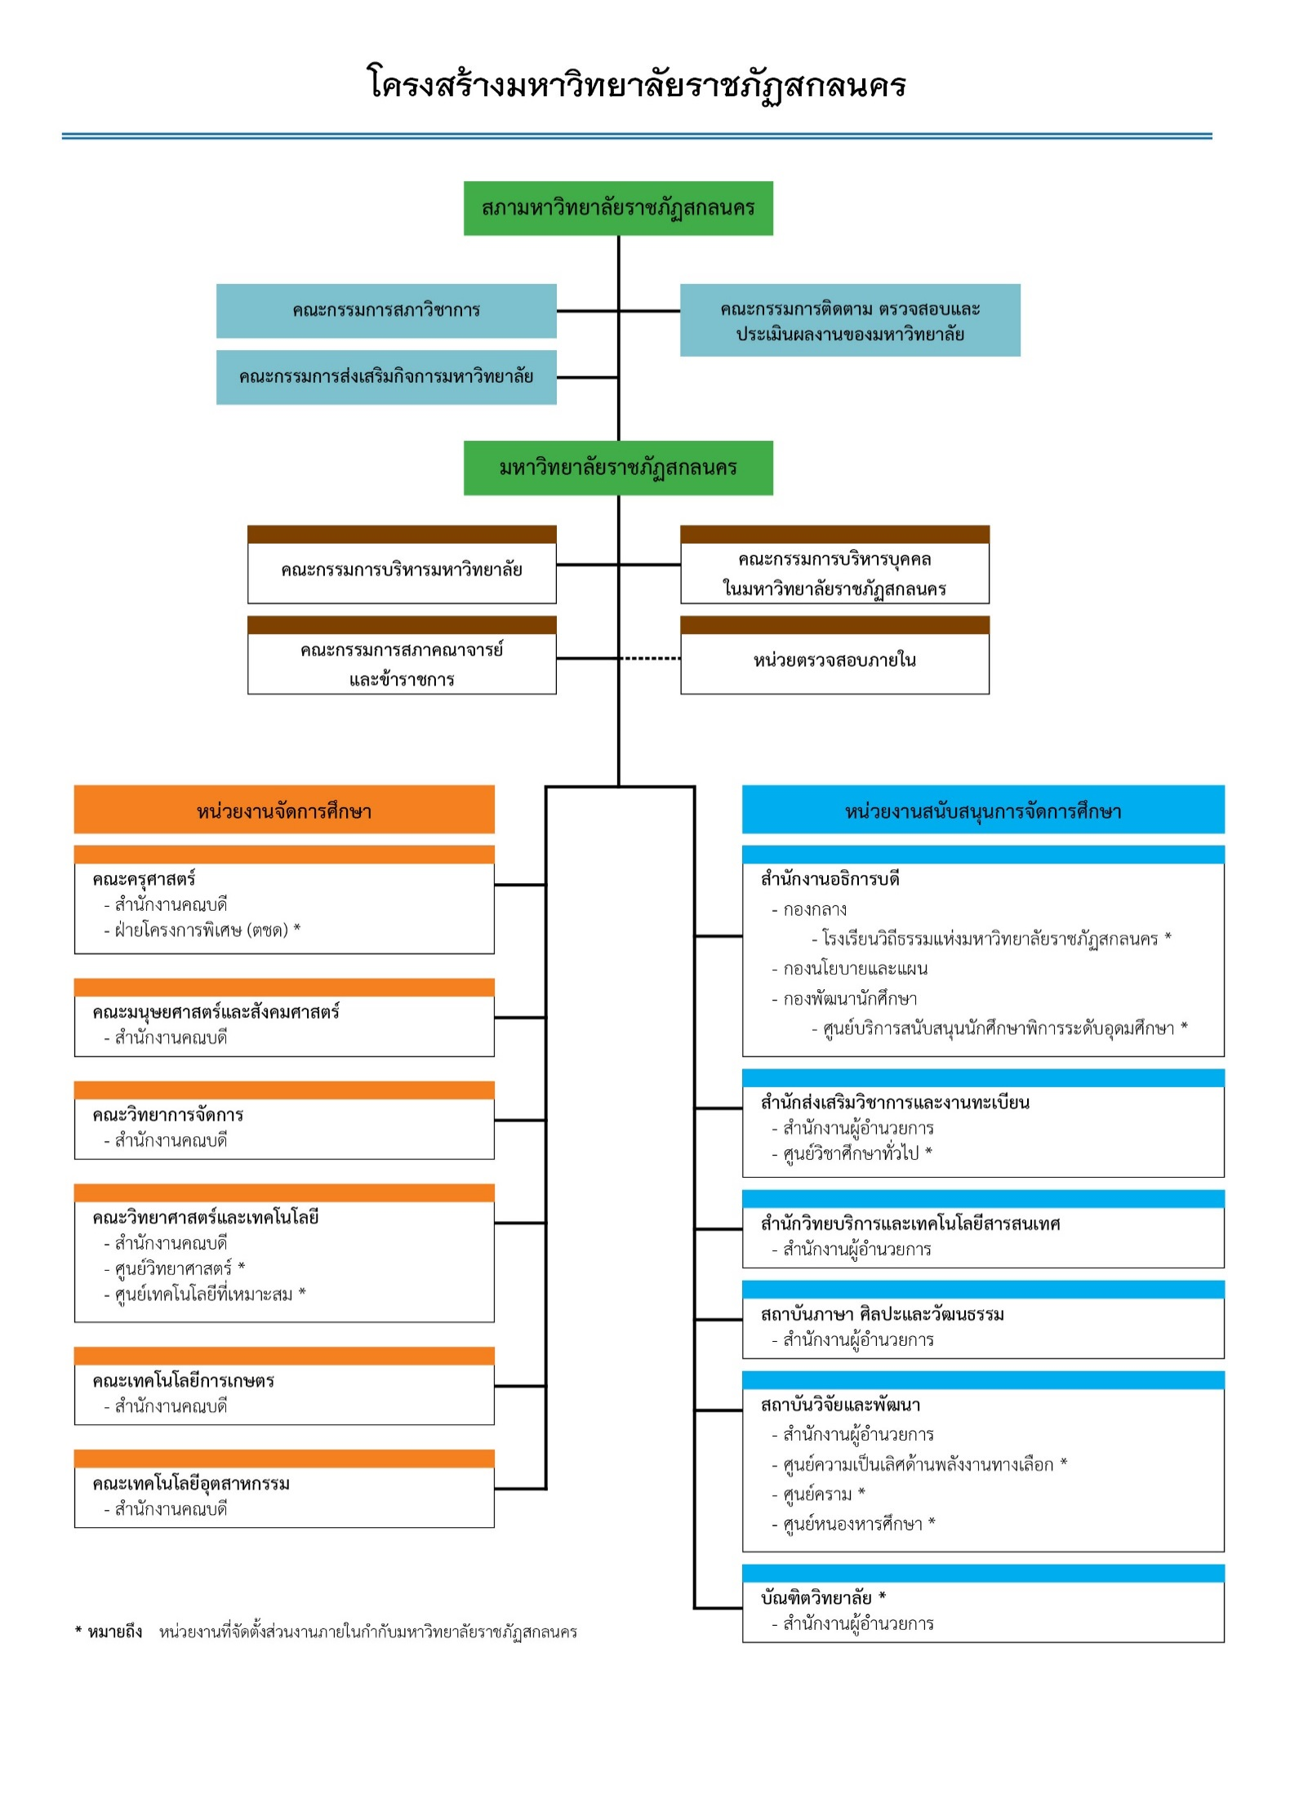

หมายเหตุ : | 1. ตั้งแต่ระดับสภามหาวิทยาลัย อธิการบดี คณะหรือเทียบเท่า ถึงระดับกองหรือเทียบเท่า
 | 2. ให้ทำเครื่องหมาย * ท้ายชื่อหน่วยงานที่เป็นส่วนงานภายใน หากเป็นส่วนราชการไม่ต้องทำเครื่องหมาย

7.โครงสร้างการบริหารงาน :

